刮刮乐
 |  |  |  |  | 开服刮刮乐

 |  |  | 版本 | 负责人 | 时间 | 事件
 |  |  | 1.0.0 | 本磊 | 2018.08.24 | 文档生成

一、设计目的

 | 游戏前期增加玩家福利，结合活跃目标增加用户粘性。

二、设计思路

 | 刮刮乐暂时只支持开服活动。
 | 通过活跃度目标增加刮刮乐次数，提高用户粘性。

三、功能界面

 | 1、功能入口

 |  | 精彩活动左侧新增独立icon“刮刮乐”，点击打开功能界面
 |  | 小红点、流光效果判定：
 |  |  | 1）小红点： | 当刮刮乐中存在可领取的条目、可刮奖时，小红点出现
 |  |  |  | 当无可领取的条目、可刮奖时，小红点消失
 |  |  | 2）流光： | 玩家每次登录时，流光效果出现
今日已达上限
 |  |  |  | 玩家打开面板后，流光效果消失

 | 2、功能界面

刮刮乐
 |  |  |  |  | Tips：出现三个相同数量的钻石时，就可以获得相应的奖励哦，中奖几率100%！


88
38
38
58
88
28
58
88
18
 | 活动倒计时：XX天X时
 |  免费次数领取 *今日活跃度达120可额外获得一次刮刮乐次数。 今日活跃度：150/120

 |  |  |  |  |  | 鼠标滑动，刮开奖励区域

 |  |  |  |  | （刮刮乐UI示意图）

四、功能逻辑

 | 4.1 开启条件
 |  | 玩家等级达到30级后，主界面即出现改活动icon。

 | 4.2 免费次数
 |  | 1）玩家每天登录后会有一次免费刮卡的机会：


 |  | 2）玩家完成每日任务后可领取免费次数：
 |  |  | 当任务未完成时：点击“前往”可跳转至 任务-活跃度面板。

 |  |  | 当任务完成时：“前往”按钮变成“领取”并有小红点提示。

 |  |  |  | 领取后，领取按钮变成领取态：

 | 4.3 刮刮乐

 |  | step 1：玩家点击 后，玩法开始：

 |  | step 2：玩家可用鼠标在蒙版上点击、长按左键移动进行刮卡：

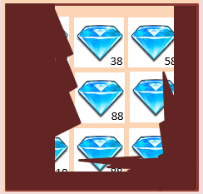

 |  | step 3：当总的刮卡区域超过90%时，即计算为刮卡成功，并标出将三个相同数量的奖励，弹出通用的奖励窗口：
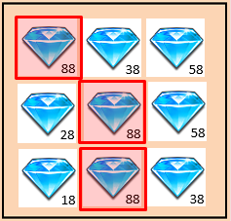
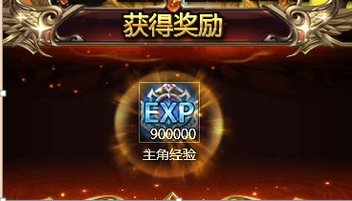

 |  | step 4：此时，若无参加次数，则显示：
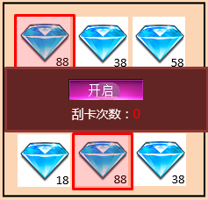

 |  |  | 若有参加次数，则显示相应的次数：
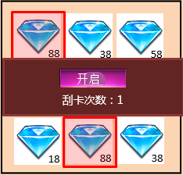

 |  |  | 若今日参加次数用完，则显示：
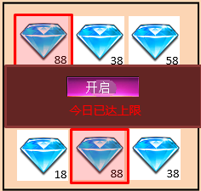

 | 4.4 奖池规则
 |  | 1）奖励设定上，需要支持最少4种数量以上的奖池，以保证不会出现奖励面板显示不足的情况。
 |  | 2）每次刮刮乐的结果，必定且只会出现1个数量的奖品数量为3个，保证100%中奖和奖励的唯一性。
 |  | 3）当奖励确定后，其他6个格子根据配表控制具体奖励内容。

 | 4.5 重置规则
 |  | 活动每个自然日重置，包括前一天的记录（参与次数、任务状态等）

五、表结构

 | 活跃度任务中的活跃度 设定通过系统参数表static_define控制；

 | 新增static_scratcher 和 static_scratcher_drop，具体参数如下：

 | static_scratcher表： |  |  |  | static_scratcher_drop表：
 | 序号 | 权重 | 奖励 |  | 序号 | 权重 | 奖励
 | ID | weight | reward |  | ID | weight | reward | static_scratcher_drop表
 | 1 | 30 | 3:58 |  | 1 | 30 | 3:58 | 用于控制填充格子的奖励配置。
 | 2 | 25 | 3:88 |  | 2 | 10 | 3:88
 | 3 | 25 | 3:128 |  | 3 | 10 | 3:128 | 1）根据static_scratcher表随出本次奖励的数量，确定了3个奖励格子；
 | 4 | 15 | 3:288 |  | 4 | 10 | 3:288 | 2）将该数量的奖励从static_scratcher_drop表中剔除；
 | 5 | 4 | 3:588 |  | 5 | 10 | 3:588 | 3）根据static_scratcher_drop表随出其他6个奖励配置（相同数量奖励最多不会超过2次）
 | 6 | 1 | 3:888 |  | 6 | 30 | 3:888 | 4）将所选3个奖励格子和6个填充奖励格子，随机排布在9个格子中完成本次奖励配置。

七、语言包需求

 | 序号 | 语言包
 | 1 | 刮刮乐
 | 2 | 活动倒计时：
 | 3 | 开启
 | 4 | 每日首次免费
 | 5 | Tips：出现三个相同数量的钻石时，就可以获得相应的奖励哦，中奖几率100%！
 | 6 | 领取免费次数
 | 7 | *今日活跃度达@{value}可额外获得一次刮刮乐次数。
 | 8 | 刮卡次数：@{value}
 | 9 | 今日已达上限

对标产品
对标产品：《拳皇98终极之战ol》

对标功能：刮刮乐

功能描述：
1、点击主界面刮刮乐Icon进入功能界面；
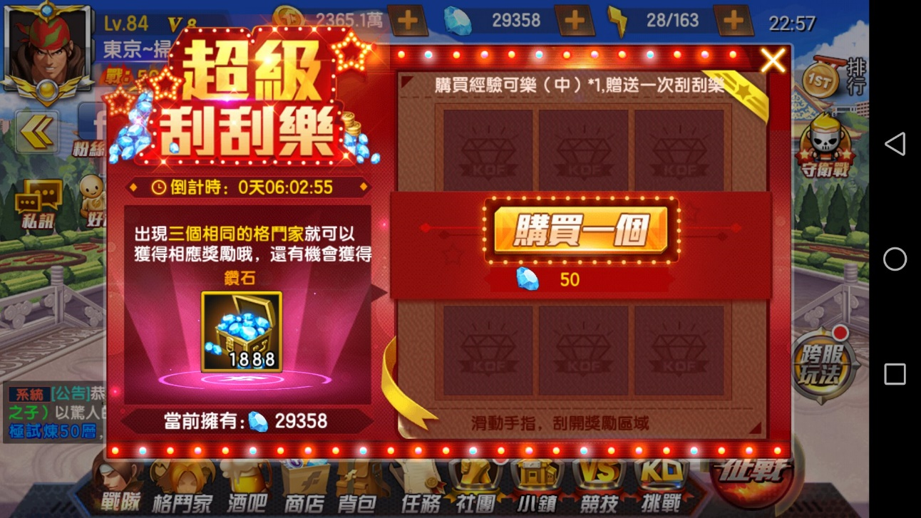

2、购买刮奖次数即可参与刮奖。
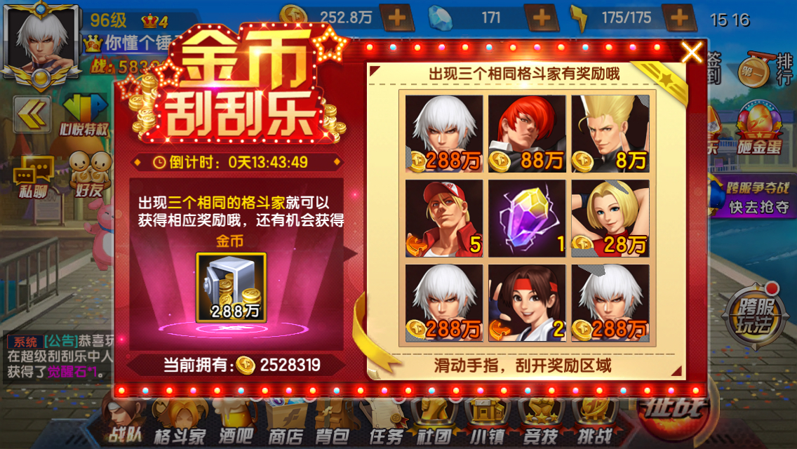

3、出现三个一致奖品即可获得该奖励（100%会中奖）

